申請書式２
Audax Randonneurs Hiroshima Permanents 1200km （『しまなみ・四国お遍路さん』：尾道発着）
コース詳細ＵＲＬ
尾道＜＞今治区間 | https://ridewithgps.com/routes/31818745
四国区間内 | https://ridewithgps.com/routes/31807100

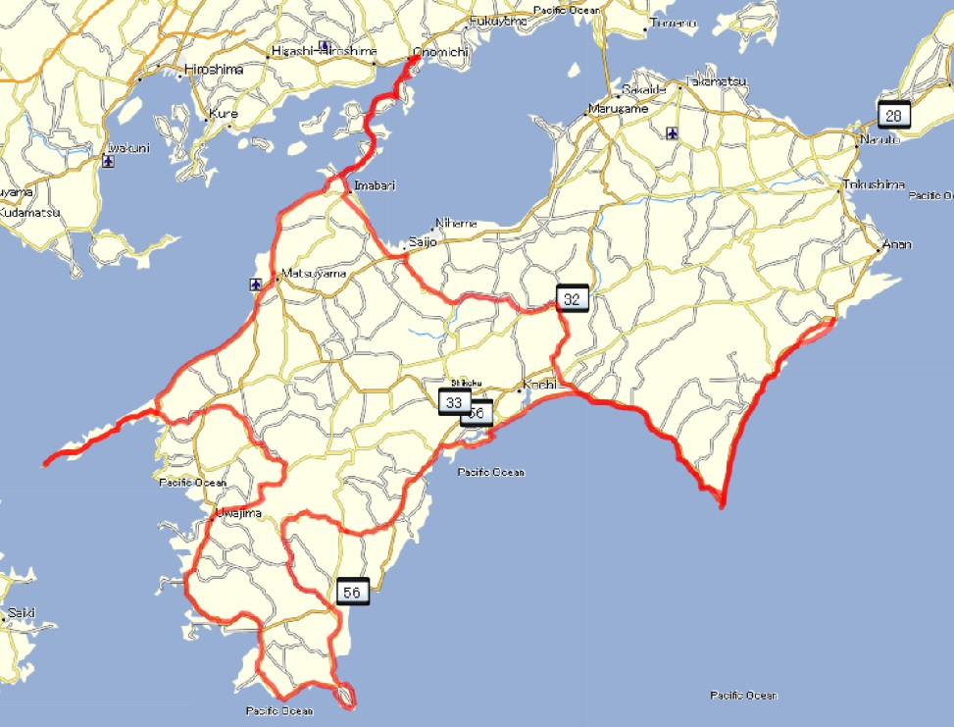
スタート／ゴール
PC-1
PC-2
PC-3
PC-4
PC-5
PC-6
PC-7
PC-8
PC-9
PC-10
PC-11
PC-12

